Mileage
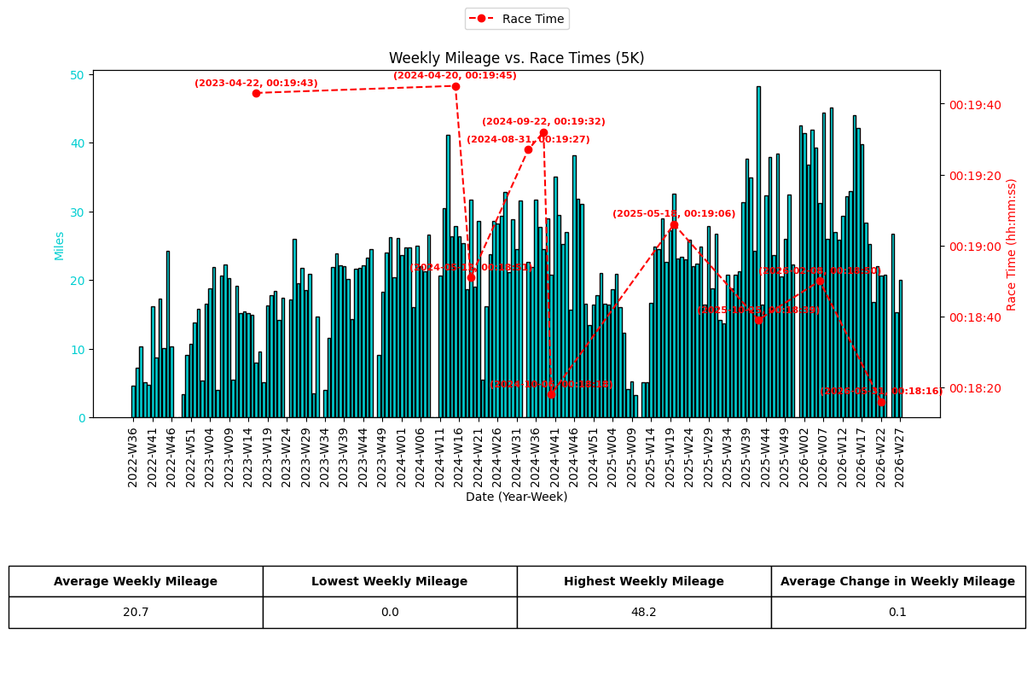
date | year-week | distance (miles)
2022-09-05 | 2022-W36 | 4.5553343474
2022-09-12 | 2022-W37 | 7.2420812455
2022-09-19 | 2022-W38 | 10.347880876
2022-09-26 | 2022-W39 | 5.1501108526
2022-10-03 | 2022-W40 | 4.6862572576
2022-10-10 | 2022-W41 | 16.147324624
2022-10-17 | 2022-W42 | 8.6709243021
2022-10-24 | 2022-W43 | 17.301770162
2022-10-31 | 2022-W44 | 10.034585521
2022-11-07 | 2022-W45 | 24.236210531
2022-11-14 | 2022-W46 | 10.367578342
2022-11-21 | 2022-W47 | 0
2022-11-28 | 2022-W48 | 0
2022-12-05 | 2022-W49 | 3.345462499
2022-12-12 | 2022-W50 | 9.0382168138
2022-12-19 | 2022-W51 | 10.658193649
2022-12-26 | 2022-W52 | 13.816871968
2023-01-02 | 2023-W01 | 15.812405552
2023-01-09 | 2023-W02 | 5.3383863239
2023-01-16 | 2023-W03 | 16.527106697
2023-01-23 | 2023-W04 | 18.784113278
2023-01-30 | 2023-W05 | 21.882891414
2023-02-06 | 2023-W06 | 3.956270381
2023-02-13 | 2023-W07 | 20.599324942
2023-02-20 | 2023-W08 | 22.290075956
2023-02-27 | 2023-W09 | 20.242285055
2023-03-06 | 2023-W10 | 5.5315706275
2023-03-13 | 2023-W11 | 19.103933031
2023-03-20 | 2023-W12 | 15.113611509
2023-03-27 | 2023-W13 | 15.358369621
2023-04-03 | 2023-W14 | 15.181838066
2023-04-10 | 2023-W15 | 14.883704168
2023-04-17 | 2023-W16 | 7.9341644794
2023-04-24 | 2023-W17 | 9.6187017816
2023-05-01 | 2023-W18 | 5.0486409369
2023-05-08 | 2023-W19 | 16.317331782
2023-05-15 | 2023-W20 | 17.758477989
2023-05-22 | 2023-W21 | 18.432852143
2023-05-29 | 2023-W22 | 14.224740018
2023-06-05 | 2023-W23 | 17.350423527
2023-06-12 | 2023-W24 | 0
2023-06-19 | 2023-W25 | 17.144936073
2023-06-26 | 2023-W26 | 25.967412809
2023-07-03 | 2023-W27 | 19.545417263
2023-07-10 | 2023-W28 | 21.772660165
2023-07-17 | 2023-W29 | 18.518166408
2023-07-24 | 2023-W30 | 20.897396703
2023-07-31 | 2023-W31 | 3.4254329714
2023-08-07 | 2023-W32 | 14.645346178
2023-08-14 | 2023-W33 | 0
2023-08-21 | 2023-W34 | 4.0249318977
2023-08-28 | 2023-W35 | 11.532276505
2023-09-04 | 2023-W36 | 21.941921677
2023-09-11 | 2023-W37 | 23.861523702
2023-09-18 | 2023-W38 | 22.145669291
2023-09-25 | 2023-W39 | 22.033387517
2023-10-02 | 2023-W40 | 20.144667641
2023-10-09 | 2023-W41 | 14.242200549
2023-10-16 | 2023-W42 | 21.678398155
2023-10-23 | 2023-W43 | 21.75830649
2023-10-30 | 2023-W44 | 22.088565279
2023-11-06 | 2023-W45 | 23.310118906
2023-11-13 | 2023-W46 | 24.530926887
2023-11-20 | 2023-W47 | 0
2023-11-27 | 2023-W48 | 9.0275292293
2023-12-04 | 2023-W49 | 18.257252645
2023-12-11 | 2023-W50 | 23.988097013
2023-12-18 | 2023-W51 | 26.232676171
2023-12-25 | 2023-W52 | 20.412354351
2024-01-01 | 2024-W00 | 26.053596994
2024-01-08 | 2024-W01 | 23.580601786
2024-01-15 | 2024-W02 | 24.69975344
2024-01-22 | 2024-W03 | 24.700001988
2024-01-29 | 2024-W04 | 16.068348346
2024-02-05 | 2024-W05 | 25.009506979
2024-02-12 | 2024-W06 | 22.056813211
2024-02-19 | 2024-W07 | 21.309303667
2024-02-26 | 2024-W08 | 26.568465163
2024-03-04 | 2024-W09 | 0
2024-03-11 | 2024-W10 | 0
2024-03-18 | 2024-W11 | 20.614237851
2024-03-25 | 2024-W12 | 30.489441661
2024-04-01 | 2024-W13 | 41.133468047
2024-04-08 | 2024-W14 | 26.357198958
2024-04-15 | 2024-W15 | 27.808100692
2024-04-22 | 2024-W16 | 26.417720512
2024-04-29 | 2024-W17 | 25.370461505
2024-05-06 | 2024-W18 | 18.598758252
2024-05-13 | 2024-W19 | 31.75753599
2024-05-20 | 2024-W20 | 19.023154776
2024-05-27 | 2024-W21 | 28.540138094
2024-06-03 | 2024-W22 | 5.4791268989
2024-06-10 | 2024-W23 | 16.16466088
2024-06-17 | 2024-W24 | 23.804916786
2024-06-24 | 2024-W25 | 28.610166627
2024-07-01 | 2024-W26 | 28.258346258
2024-07-08 | 2024-W27 | 29.344192416
2024-07-15 | 2024-W28 | 32.791621928
2024-07-22 | 2024-W29 | 21.09654617
2024-07-29 | 2024-W30 | 28.891274954
2024-08-05 | 2024-W31 | 24.47823461
2024-08-12 | 2024-W32 | 31.610271017
2024-08-19 | 2024-W33 | 0
2024-08-26 | 2024-W34 | 22.687007874
2024-09-02 | 2024-W35 | 21.935459417
2024-09-09 | 2024-W36 | 31.749955261
2024-09-16 | 2024-W37 | 27.726949614
2024-09-23 | 2024-W38 | 24.541365923
2024-09-30 | 2024-W39 | 28.940860375
2024-10-07 | 2024-W40 | 20.801954088
2024-10-14 | 2024-W41 | 35.078702875
2024-10-21 | 2024-W42 | 29.511465541
2024-10-28 | 2024-W43 | 25.186349221
2024-11-04 | 2024-W44 | 27.032691581
2024-11-11 | 2024-W45 | 15.711370596
2024-11-18 | 2024-W46 | 38.172137219
2024-11-25 | 2024-W47 | 31.777233457
2024-12-02 | 2024-W48 | 31.141570727
2024-12-09 | 2024-W49 | 16.482554382
2024-12-16 | 2024-W50 | 13.463808856
2024-12-23 | 2024-W51 | 16.382389346
2024-12-30 | 2024-W52 | 17.814028573
2025-01-06 | 2025-W01 | 21.001165692
2025-01-13 | 2025-W02 | 16.489327328
2025-01-20 | 2025-W03 | 16.352439255
2025-01-27 | 2025-W04 | 18.680841386
2025-02-03 | 2025-W05 | 20.879439076
2025-02-10 | 2025-W06 | 15.991484729
2025-02-17 | 2025-W07 | 12.306256462
2025-02-24 | 2025-W08 | 4.1031003937
2025-03-03 | 2025-W09 | 5.2324425356
2025-03-10 | 2025-W10 | 3.2681017856
2025-03-17 | 2025-W11 | 0
2025-03-24 | 2025-W12 | 5.0660393303
2025-03-31 | 2025-W13 | 5.0536740436
2025-04-07 | 2025-W14 | 16.626153265
2025-04-14 | 2025-W15 | 24.806380736
2025-04-21 | 2025-W16 | 24.496254374
2025-04-28 | 2025-W17 | 28.908424799
2025-05-05 | 2025-W18 | 22.645624553
2025-05-12 | 2025-W19 | 27.191079098
2025-05-19 | 2025-W20 | 32.530708164
2025-05-26 | 2025-W21 | 23.173727929
2025-06-02 | 2025-W22 | 23.322857015
2025-06-09 | 2025-W23 | 23.046160423
2025-06-16 | 2025-W24 | 25.877189712
2025-06-23 | 2025-W25 | 21.947203333
2025-06-30 | 2025-W26 | 22.411491887
2025-07-07 | 2025-W27 | 24.877403464
2025-07-14 | 2025-W28 | 16.468387119
2025-07-21 | 2025-W29 | 27.817110574
2025-07-28 | 2025-W30 | 18.802940826
2025-08-04 | 2025-W31 | 26.686836376
2025-08-11 | 2025-W32 | 14.16086306
2025-08-18 | 2025-W33 | 13.708629106
2025-08-25 | 2025-W34 | 20.820595224
2025-09-01 | 2025-W35 | 18.717564424
2025-09-08 | 2025-W36 | 20.756966814
2025-09-15 | 2025-W37 | 21.272953452
2025-09-22 | 2025-W38 | 31.367501292
2025-09-29 | 2025-W39 | 37.709277818
2025-10-06 | 2025-W40 | 34.917332777
2025-10-13 | 2025-W41 | 24.193025233
2025-10-20 | 2025-W42 | 48.181184383
2025-10-27 | 2025-W43 | 16.357658773
2025-11-03 | 2025-W44 | 32.284645172
2025-11-10 | 2025-W45 | 37.87617812
2025-11-17 | 2025-W46 | 23.567242305
2025-11-24 | 2025-W47 | 38.373896445
2025-12-01 | 2025-W48 | 20.539300485
2025-12-08 | 2025-W49 | 26.012462221
2025-12-15 | 2025-W50 | 32.425510021
2025-12-22 | 2025-W51 | 22.236389485
2025-12-29 | 2025-W52 | 0
2026-01-05 | 2026-W01 | 42.492531118
2026-01-12 | 2026-W02 | 41.372571681
2026-01-19 | 2026-W03 | 36.819225722
2026-01-26 | 2026-W04 | 41.838600076
2026-02-02 | 2026-W05 | 39.346218086
2026-02-09 | 2026-W06 | 31.250497097
2026-02-16 | 2026-W07 | 44.442456057
2026-02-23 | 2026-W08 | 25.932491748
2026-03-02 | 2026-W09 | 45.135719896
2026-03-09 | 2026-W10 | 27.041142229
2026-03-16 | 2026-W11 | 25.858672851
2026-03-23 | 2026-W12 | 29.375198839
2026-03-30 | 2026-W13 | 32.208713613
2026-04-06 | 2026-W14 | 32.907756204
2026-04-13 | 2026-W15 | 44.062487573
2026-04-20 | 2026-W16 | 42.137355345
2026-04-27 | 2026-W17 | 39.770925296
2026-05-04 | 2026-W18 | 28.400391712
2026-05-11 | 2026-W19 | 25.28968325
2026-05-18 | 2026-W20 | 16.730792174
2026-05-25 | 2026-W21 | 22.020773682
2026-06-01 | 2026-W22 | 20.607837728
2026-06-08 | 2026-W23 | 20.743545196
2026-06-15 | 2026-W24 | 0
2026-06-22 | 2026-W25 | 26.701935696
2026-06-29 | 2026-W26 | 15.335441024
2026-07-06 | 2026-W27 | 19.98248976

X-Training
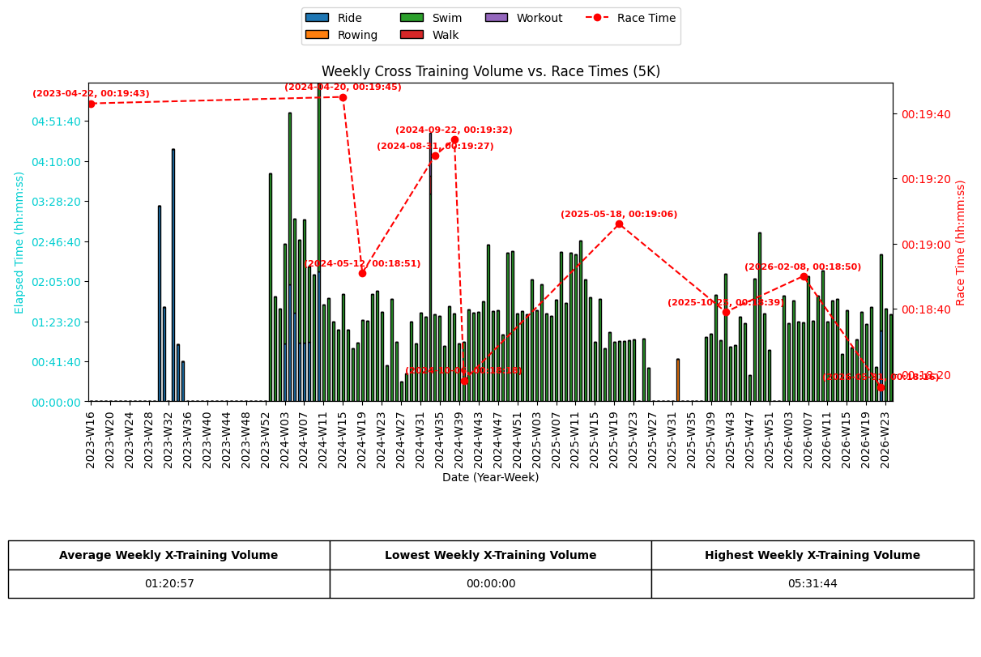
 | Elapsed Time by Sport Type (seconds)
year-week | Ride | Rowing | Swim | Walk | Workout
2023-W16 | 0 | 0 | 0 | 0 | 0
2023-W17 | 0 | 0 | 0 | 0 | 0
2023-W18 | 0 | 0 | 0 | 0 | 0
2023-W19 | 0 | 0 | 0 | 0 | 0
2023-W20 | 0 | 0 | 0 | 0 | 0
2023-W21 | 0 | 0 | 0 | 0 | 0
2023-W22 | 0 | 0 | 0 | 0 | 0
2023-W23 | 0 | 0 | 0 | 0 | 0
2023-W24 | 0 | 0 | 0 | 0 | 0
2023-W25 | 0 | 0 | 0 | 0 | 0
2023-W26 | 0 | 0 | 0 | 0 | 0
2023-W27 | 0 | 0 | 0 | 0 | 0
2023-W28 | 0 | 0 | 0 | 0 | 0
2023-W29 | 0 | 0 | 0 | 0 | 0
2023-W30 | 12185 | 0 | 0 | 0 | 0
2023-W31 | 5909 | 0 | 0 | 0 | 0
2023-W32 | 0 | 0 | 0 | 0 | 0
2023-W33 | 15738 | 0 | 0 | 0 | 0
2023-W34 | 3559 | 0 | 0 | 0 | 0
2023-W35 | 2507 | 0 | 0 | 0 | 0
2023-W36 | 0 | 0 | 0 | 0 | 0
2023-W37 | 0 | 0 | 0 | 0 | 0
2023-W38 | 0 | 0 | 0 | 0 | 0
2023-W39 | 0 | 0 | 0 | 0 | 0
2023-W40 | 0 | 0 | 0 | 0 | 0
2023-W41 | 0 | 0 | 0 | 0 | 0
2023-W42 | 0 | 0 | 0 | 0 | 0
2023-W43 | 0 | 0 | 0 | 0 | 0
2023-W44 | 0 | 0 | 0 | 0 | 0
2023-W45 | 0 | 0 | 0 | 0 | 0
2023-W46 | 0 | 0 | 0 | 0 | 0
2023-W47 | 0 | 0 | 0 | 0 | 0
2023-W48 | 0 | 0 | 0 | 0 | 0
2023-W49 | 0 | 0 | 0 | 0 | 0
2023-W50 | 0 | 0 | 0 | 0 | 0
2023-W51 | 0 | 0 | 0 | 0 | 0
2023-W52 | 0 | 0 | 0 | 0 | 0
2024-W00 | 0 | 0 | 14206 | 0 | 0
2024-W01 | 0 | 0 | 6535 | 0 | 0
2024-W02 | 0 | 0 | 5769 | 0 | 0
2024-W03 | 3625 | 0 | 6201 | 0 | 0
2024-W04 | 7291 | 0 | 10709 | 0 | 0
2024-W05 | 5528 | 0 | 5882 | 0 | 0
2024-W06 | 3687 | 0 | 6395 | 0 | 0
2024-W07 | 3685 | 0 | 7637 | 0 | 0
2024-W08 | 3694 | 0 | 4704 | 0 | 0
2024-W09 | 0 | 0 | 7901 | 0 | 0
2024-W10 | 8102 | 0 | 11802 | 0 | 0
2024-W11 | 0 | 0 | 6019 | 0 | 0
2024-W12 | 0 | 0 | 6466 | 0 | 0
2024-W13 | 0 | 0 | 4975 | 0 | 0
2024-W14 | 0 | 0 | 4494 | 0 | 0
2024-W15 | 0 | 0 | 6714 | 0 | 0
2024-W16 | 0 | 0 | 4449 | 0 | 0
2024-W17 | 0 | 0 | 3334 | 0 | 0
2024-W18 | 0 | 0 | 3671 | 0 | 0
2024-W19 | 0 | 0 | 5057 | 0 | 0
2024-W20 | 0 | 0 | 5014 | 0 | 0
2024-W21 | 0 | 0 | 6704 | 0 | 0
2024-W22 | 0 | 0 | 6896 | 0 | 0
2024-W23 | 0 | 0 | 5597 | 0 | 0
2024-W24 | 0 | 0 | 2234 | 0 | 0
2024-W25 | 0 | 0 | 6407 | 0 | 0
2024-W26 | 0 | 0 | 3702 | 0 | 0
2024-W27 | 0 | 0 | 1225 | 0 | 0
2024-W28 | 0 | 0 | 1733 | 0 | 0
2024-W29 | 0 | 0 | 4961 | 0 | 0
2024-W30 | 0 | 0 | 3617 | 0 | 0
2024-W31 | 0 | 0 | 5534 | 0 | 0
2024-W32 | 0 | 0 | 5263 | 0 | 0
2024-W33 | 0 | 0 | 12957 | 1111 | 2664
2024-W34 | 0 | 0 | 5447 | 0 | 0
2024-W35 | 0 | 0 | 5331 | 0 | 0
2024-W36 | 0 | 0 | 3448 | 0 | 0
2024-W37 | 0 | 0 | 5938 | 0 | 0
2024-W38 | 0 | 0 | 5478 | 0 | 0
2024-W39 | 0 | 0 | 3598 | 0 | 0
2024-W40 | 0 | 0 | 3697 | 0 | 0
2024-W41 | 0 | 0 | 5731 | 0 | 0
2024-W42 | 0 | 0 | 5536 | 0 | 0
2024-W43 | 0 | 0 | 5609 | 0 | 0
2024-W44 | 0 | 0 | 6244 | 0 | 0
2024-W45 | 0 | 0 | 9766 | 0 | 0
2024-W46 | 0 | 0 | 5654 | 0 | 0
2024-W47 | 0 | 0 | 5686 | 0 | 0
2024-W48 | 0 | 0 | 4149 | 0 | 0
2024-W49 | 0 | 0 | 9263 | 0 | 0
2024-W50 | 0 | 0 | 9389 | 0 | 0
2024-W51 | 0 | 0 | 5484 | 0 | 0
2024-W52 | 0 | 0 | 5642 | 0 | 0
2025-W01 | 0 | 0 | 5445 | 0 | 0
2025-W02 | 0 | 0 | 7591 | 0 | 0
2025-W03 | 0 | 0 | 5663 | 0 | 0
2025-W04 | 0 | 0 | 7286 | 0 | 0
2025-W05 | 0 | 0 | 5502 | 0 | 0
2025-W06 | 0 | 0 | 5313 | 0 | 0
2025-W07 | 0 | 0 | 6339 | 0 | 0
2025-W08 | 0 | 0 | 9347 | 0 | 0
2025-W09 | 0 | 0 | 6118 | 0 | 0
2025-W10 | 0 | 0 | 9295 | 0 | 0
2025-W11 | 0 | 0 | 9180 | 0 | 0
2025-W12 | 0 | 0 | 10038 | 0 | 0
2025-W13 | 0 | 0 | 7628 | 0 | 0
2025-W14 | 0 | 0 | 6481 | 0 | 0
2025-W15 | 0 | 0 | 3710 | 0 | 0
2025-W16 | 0 | 0 | 6376 | 0 | 0
2025-W17 | 0 | 0 | 3304 | 0 | 0
2025-W18 | 0 | 0 | 4318 | 0 | 0
2025-W19 | 0 | 0 | 3711 | 0 | 0
2025-W20 | 0 | 0 | 3764 | 0 | 0
2025-W21 | 0 | 0 | 3763 | 0 | 0
2025-W22 | 0 | 0 | 3812 | 0 | 0
2025-W23 | 0 | 0 | 3863 | 0 | 0
2025-W24 | 0 | 0 | 0 | 0 | 0
2025-W25 | 0 | 0 | 3904 | 0 | 0
2025-W26 | 0 | 0 | 2096 | 0 | 0
2025-W27 | 0 | 0 | 0 | 0 | 0
2025-W28 | 0 | 0 | 0 | 0 | 0
2025-W29 | 0 | 0 | 0 | 0 | 0
2025-W30 | 0 | 0 | 0 | 0 | 0
2025-W31 | 0 | 0 | 0 | 0 | 0
2025-W32 | 0 | 2674 | 0 | 0 | 0
2025-W33 | 0 | 0 | 0 | 0 | 0
2025-W34 | 0 | 0 | 0 | 0 | 0
2025-W35 | 0 | 0 | 0 | 0 | 0
2025-W36 | 0 | 0 | 0 | 0 | 0
2025-W37 | 0 | 0 | 0 | 0 | 0
2025-W38 | 0 | 0 | 4003 | 0 | 0
2025-W39 | 0 | 0 | 4230 | 0 | 0
2025-W40 | 0 | 0 | 6628 | 0 | 0
2025-W41 | 0 | 0 | 3818 | 0 | 0
2025-W42 | 0 | 0 | 7954 | 0 | 0
2025-W43 | 0 | 0 | 3412 | 0 | 0
2025-W44 | 0 | 0 | 3531 | 0 | 0
2025-W45 | 0 | 0 | 5300 | 0 | 0
2025-W46 | 0 | 0 | 4899 | 0 | 0
2025-W47 | 0 | 0 | 1666 | 0 | 0
2025-W48 | 0 | 0 | 7675 | 0 | 0
2025-W49 | 0 | 0 | 10527 | 0 | 0
2025-W50 | 0 | 0 | 5497 | 0 | 0
2025-W51 | 0 | 0 | 3189 | 0 | 0
2025-W52 | 0 | 0 | 0 | 0 | 0
2026-W01 | 0 | 0 | 0 | 0 | 0
2026-W02 | 0 | 0 | 6577 | 0 | 0
2026-W03 | 0 | 0 | 4870 | 0 | 0
2026-W04 | 0 | 0 | 6272 | 0 | 0
2026-W05 | 0 | 0 | 4955 | 0 | 0
2026-W06 | 0 | 0 | 4922 | 0 | 0
2026-W07 | 0 | 0 | 7816 | 0 | 0
2026-W08 | 0 | 0 | 5012 | 0 | 0
2026-W09 | 0 | 0 | 6592 | 0 | 0
2026-W10 | 0 | 0 | 8159 | 0 | 0
2026-W11 | 0 | 0 | 4976 | 0 | 0
2026-W12 | 0 | 0 | 6305 | 0 | 0
2026-W13 | 0 | 0 | 6404 | 0 | 0
2026-W14 | 0 | 0 | 2943 | 0 | 0
2026-W15 | 0 | 0 | 5677 | 0 | 0
2026-W16 | 0 | 0 | 3337 | 0 | 0
2026-W17 | 0 | 0 | 3856 | 0 | 0
2026-W18 | 0 | 0 | 5571 | 0 | 0
2026-W19 | 0 | 0 | 4837 | 0 | 0
2026-W20 | 0 | 0 | 5879 | 0 | 0
2026-W21 | 0 | 0 | 2128 | 0 | 0
2026-W22 | 4415 | 0 | 4747 | 0 | 0
2026-W23 | 0 | 0 | 5788 | 0 | 0
2026-W24 | 0 | 0 | 5445 | 0 | 0

